10款产品矩阵
指标 | OBSBOT Tiny 3 | OBSBOT Tiny 3 Lite | OBSBOT Tiny 2 | OBSBOT Tiny 2 Lite | OBSBOT Tiny SE | OBSBOT Meet SE | OBSBOT Meet | OBSBOT Meet Flip Foldable | OBSBOT Tail 2 | OBSBOT Tail Air
外观 | 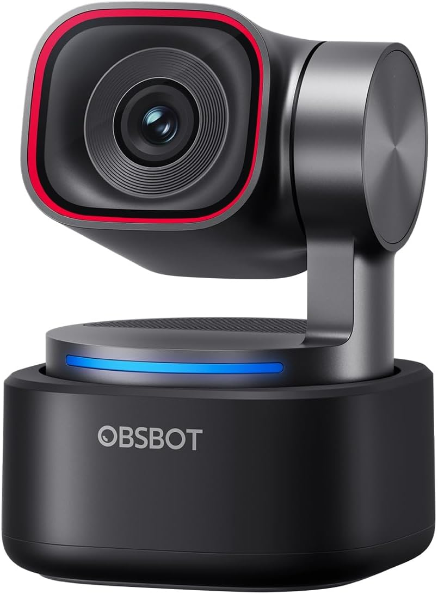 |  | 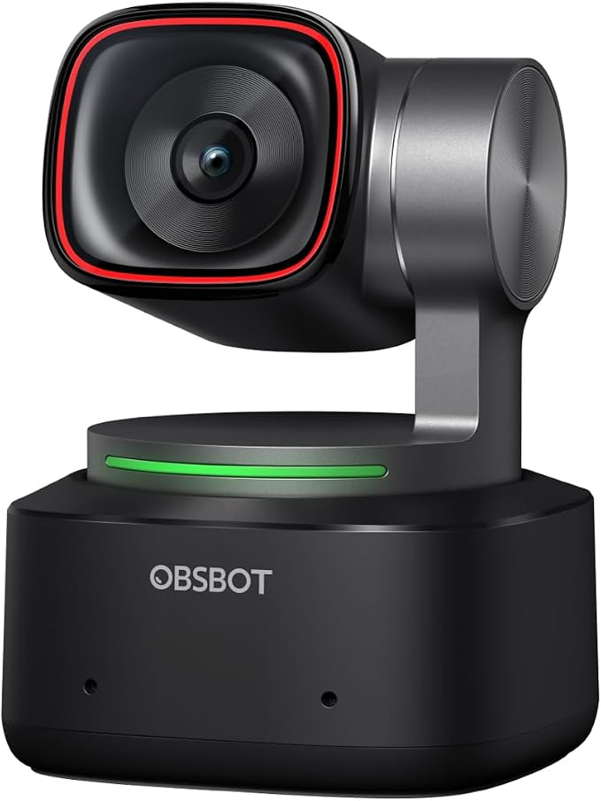 |  |  | 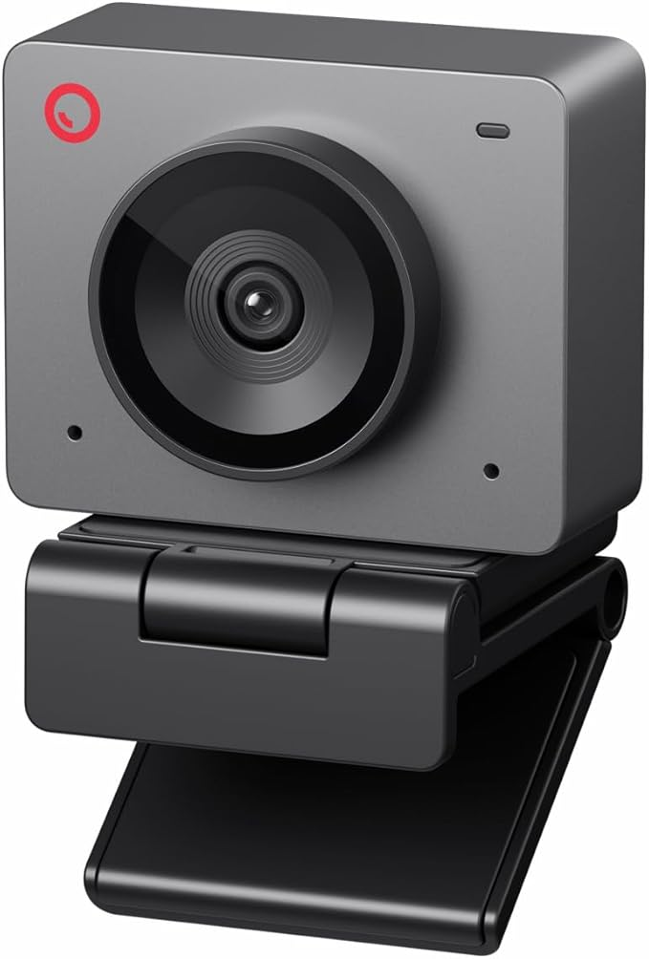 | 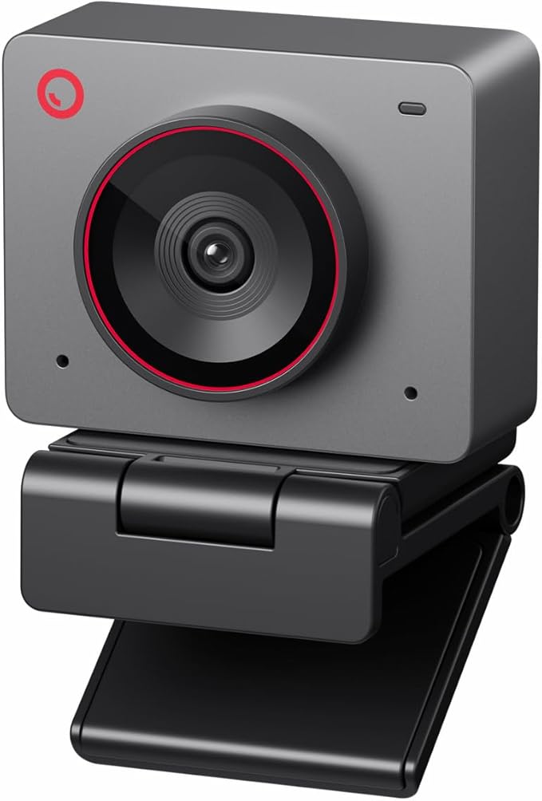 | 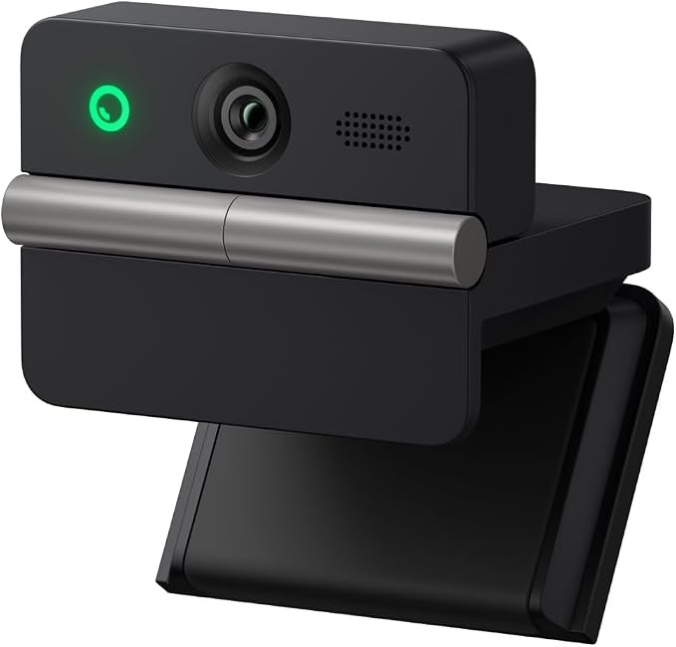 | 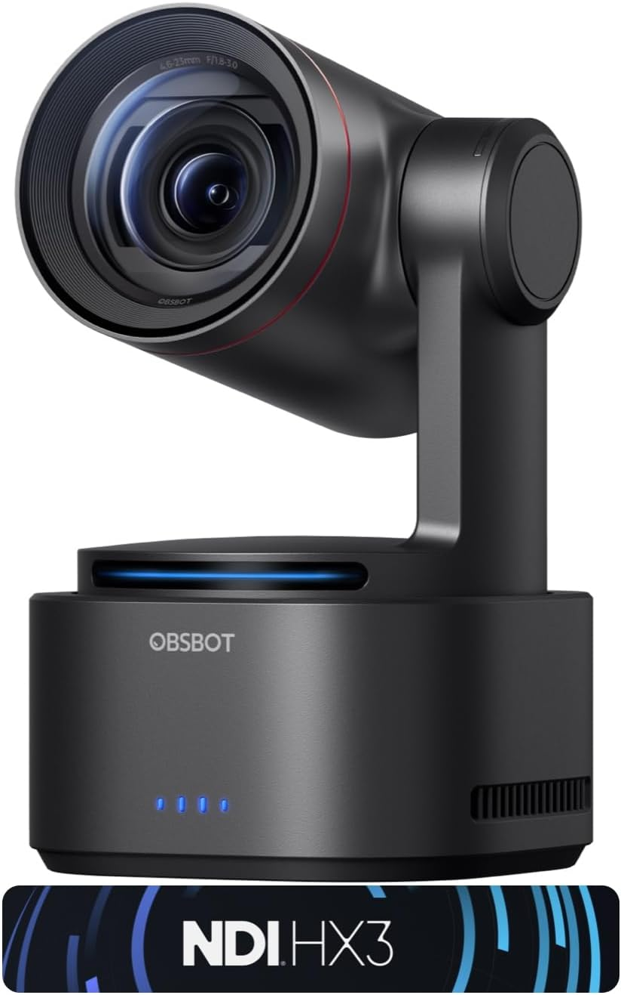 | 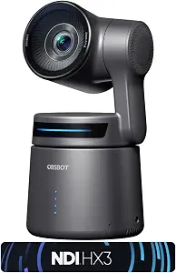
售价($) | 296 | 199 | 299 | 128.99 | 79 | 58 | 99 | 119 | 1298 | 598
产品定位 | 旗舰级 AI PTZ 智能会议/创作摄像机 | 高性能 AI PTZ 大众版 | 专业级 AI PTZ 创作者摄像机 | 高性价比 AI PTZ Webcam | 入门 AI Tracking Webcam | 入门商务 AI Webcam | 主流 4K AI 办公 Webcam | 便携商务 AI 4K Webcam | 专业级 AI PTZR 直播摄像机 | 无线多机位 AI 创作摄像机
分辨率/FPS | 4K@30FPS / 1080P@120FPS | 4K@30FPS / 1080P@120FPS | 4K | 4K / 60FPS | 1080P@100FPS / 720P@150FPS | 1080P@100FPS / 1080P@60FPS / 720P@150FPS | 4K | 4K | 4K@60FPS / 1080P@120FPS | 4K
传感器 | 1/1.28" CMOS | 1/2" CMOS | 1/1.5" CMOS | 1/2" CMOS | 1/2.8" Stacked CMOS | 1/2.8" Stacked CMOS | 1/2" CMOS | 1/2" CMOS | 1/1.5" CMOS | 未提供具体尺寸传感器参数
AI能力 | AI Tracking 2.0；单人/多人/物体追踪；200+目标；Desk/Whiteboard；Zone Tracking | AI Tracking 2.0；多人/单人/物体追踪；Desk/Whiteboard；Zone Tracking | 4种追踪模式；Upper Body、Close-Up、Hand、Zone Tracking | Upper Body、Hand Tracking；可自定义追踪/非追踪区域；Preset Modes | AI Tracking；Zone Tracking；Bodypart Tracking；Preset Position | AI Framing；Group Mode | AI Framing；单人/多人智能构图 | AI Framing；AI Notes；实时转录；智能摘要 | AI Tracking 2.0；Group Tracking；Only Me；人/动物/物体追踪；AI Framing + Auto Zoom | AI Tracking；人/动物/物体三类目标；AI Director；Preset Positions
音频 | 三麦克风阵列；5种音频模式；空间音频 | 三麦克风阵列；5种音频模式；空间音频 | 内置麦克风 | 麦克风 | 麦克风 | 麦克风 | 麦克风 | 双麦克风；4种音频模式 | 专业级音频/视频系统 | 内置音频/无线方案
操控 | 语音 + 手势 | 语音 + 手势 | 语音 + 手势 | 手势控制 | 手势控制 | 手势控制 | 手势控制 | 手势控制 | PTZR + 多协议控制 | APP + 手势
核心卖点 | 1/1.28英寸传感器、Tri-Mic、AI Tracking 2.0、120FPS、HDR | 4K、1/2英寸传感器、Tri-Mic、120FPS、HDR、AI Tracking | 1/1.5英寸传感器、AI Tracking、多模式追踪、0.3秒自动对焦、4K | 4K、AI Tracking、PTZ、60FPS、HDR、可自定义预设 | 1080P@100FPS、AI Tracking、低光表现、Staggered HDR | AI构图、高帧率、Staggered HDR、美颜模式、多颜色 | 4K、1/2英寸传感器、AI Framing、Autofocus、40.5g轻量设计 | 折叠设计、37.7g、4K、PDAF、AI会议助手、物理隐私保护 | 50MP、5x光学变焦、12x混合变焦、SDI/HDMI/IP/USB 3.0、NDI | 320°水平旋转、180°垂直旋转、NDI、4种连接方式、无线直播
市场竞争位置 | 挑战 Insta360 Link Pro / Logitech MX Brio 高端市场 | 让更多用户以$200价格进入Tiny 3旗舰AI生态 | 专业Creator Webcam市场 | 挑战 Insta360 Link 2C / Logitech Brio 500 | 挑战 Logitech Brio 300 / C920 入门市场，推动AI PTZ功能大众化 | 抢低价1080P Webcam升级市场 | 抢 Logitech Brio 500 主流办公市场 | 创造 Portable AI Webcam新品类 | 挑战 Sony / Panasonic / BirdDog 专业PTZ市场，打造AI直播制作新品类 | 抢 Mevo / Sony Creator生态
核心关键词 | AI Tracking Webcam / PTZ Webcam / 4K Webcam | 4K PTZ Webcam / AI Webcam | 4K AI Webcam / PTZ Webcam / Streaming Camera | Budget PTZ Webcam / AI Tracking Webcam | Affordable AI Webcam / Auto Tracking Webcam | 1080P Webcam / Work From Home Webcam | 4K Webcam / Webcam for Zoom / MacBook Webcam | Portable Webcam / Travel Webcam / AI Meeting Camera | Professional PTZ Camera / NDI Camera | Wireless Streaming Camera / NDI Camera
主要场景 | 专业直播、Creator、会议、Zoom、Teams | 直播、会议、Zoom、Teams、Creator | 会议、演示、直播、教学、Zoom、Teams、FaceTime | 会议、教学、直播、视频通话 | 直播、会议、内容创作、游戏 | 日常会议、远程办公、直播、视频通话 | 商务会议、Zoom、远程办公、移动办公 | 移动办公、会议、Zoom、Teams、Mac/PC | 教育、会议、礼拜、专业直播、内容制作 | 专业直播、多机位、YouTube、Twitch、Facebook、内容创作
目标用户 | Professional Creator / Enterprise Meeting / Live Streaming Studio | Streamer / Creator | Professional Creator / Remote Executive / Online Educator | Video conferencing upgrade/YouTube/Twitch | AI Webcam under $60 | Remote Worker/Online Education User/MacBook | Remote Worker / Hybrid Employee / Online Teacher / MacBook User | Business Traveler / Consultant / Sales Professional / Remote Worker | Professional Streamer / Church / Education Institution / Production Team | 主播、多机位直播、内容创作者
主要竞品 | Insta360 Link 2/Logitech MX Brio | Insta360 Link 2C | Logitech Brio 500/Logitech Brio 4K | Logitech Brio 500/Logitech Brio 4K | Logitech Brio 300 / Anker C310 | AnkerWork C310 | Logitech Brio 500 / AnkerWork C310 / EMEET | Logitech Brio 500 / MX Brio / Insta360 Link 2C | PTZOptics Move 4K/Hollyland Astra P1 | Mevo Start 3-Pack
优势 | 更大的Sensor/Audio优势/硬件PTZ | PTZ机械追踪/Audio优势 |  | 4K/AI Tracking/Gesture Control | FPS/AI Framing/HDR/Gesture | AI Framing/40.5g/4K | AI Framing/40.5g/4K | AI Meeting Companion/Flip Foldable/AI Tracking + Gesture Control | PTZR/1//AI Tracking 2.0/Professional Workflow | NDI HX3/多摄像机 /OBS/Stream Deck/无线控制

